Sheet1
合理化建议表
班组 | 甲 | 建议人 | 张俊旺 | 日期 | 2025.5.12 | 分管主任 | 高安洋
建议 | 针对集控操作台提出合理化建议
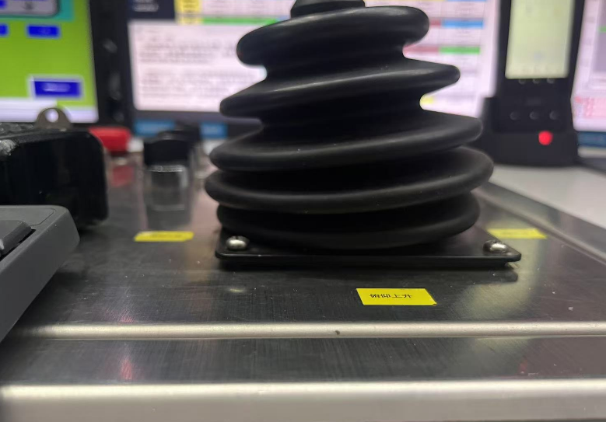
建议内容 | 集控部分操作台手柄存在松动，破损情况建议定期检查恢复。避免作业时操作台手柄失灵，导致无法及时做出相应动作，而发生单机事故。
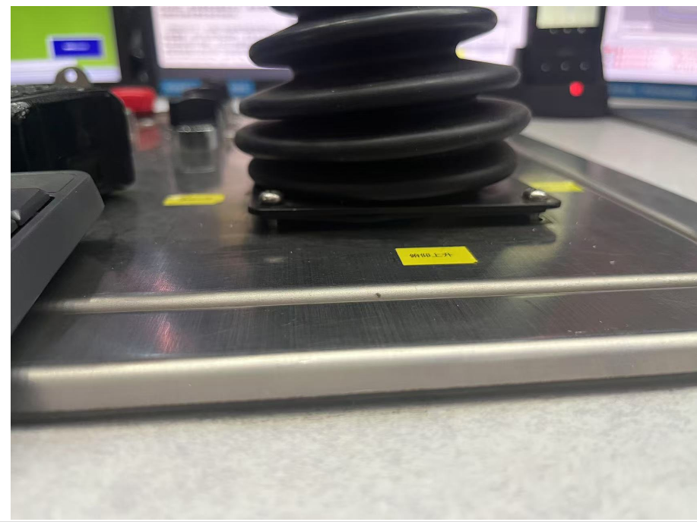 附图
建议目的 | 维护设备，安全作业
相关科室负责人
是否采纳及完成日期
注：各分管主任对班组人员上报的合理化建议进行一审并进行签字确认。 如涉及界面及现场设备改造，附照片说明位置。

